상품제안서
[TUI]Metal Bell(메탈벨) 3.0 USB (16G,32G,64G,128G,256G) | 상품코드: F27002

 |  |  |  |  |  |  | 02-412-0044 | www.easy1.co.kr
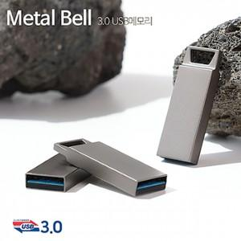

【상세/제작정보】 | 기본수량 미만 인쇄시 비용 추가. 사바리케이스,틴케이스 별도 문의 은박, 금박 인쇄시 추가비용 발생 사이즈별 가격 문의.(16G,32G,64G,128G,256G)

【인쇄/포장옵션】 | 레이저, 풀칼라, 개별인쇄 / 포장지포장

【공급단가】 | 수량 | 50~ | 100~ | 500~ | 1,000~ | 2,000~
*VAT별도 | 16G | 5,390원 | 5,310원 | 5,180원 | 5,050원 | 4,960원
 | 32G | 6,190원 | 6,090원 | 5,940원 | 5,790원 | 5,690원
 | 64G | 7,040원 | 6,930원 | 6,760원 | 6,590원 | 6,480원
 | 128G | 17,610원 | 17,330원 | 16,900원 | 16,480원 | 16,200원

【상품 URL】 | https://dev.easy1.co.kr:443/src/goods_detail.php?gdno=27002

